Sheet1
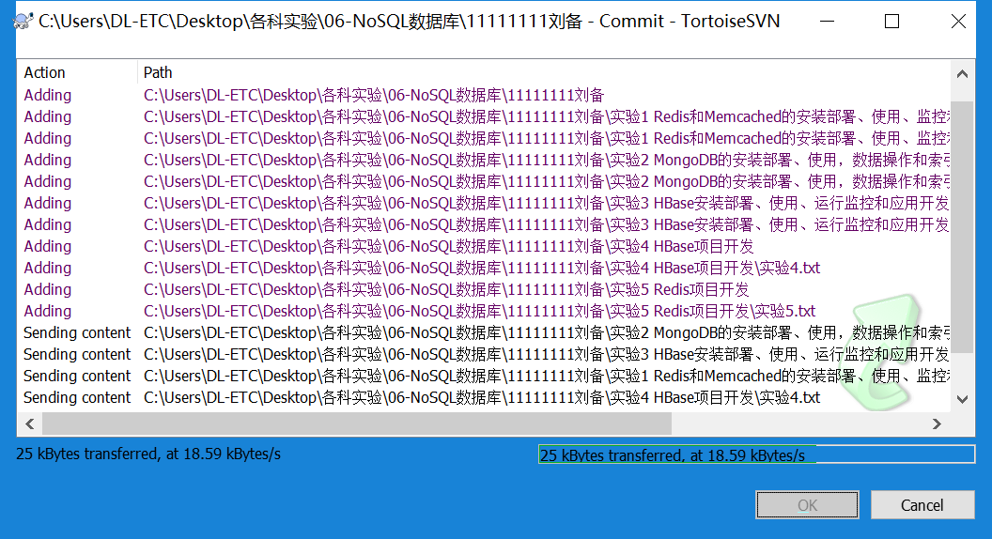
1、在本地创建一个文件夹（命名无要求，但是为了和其他文件区分，最好和科目名称相关)
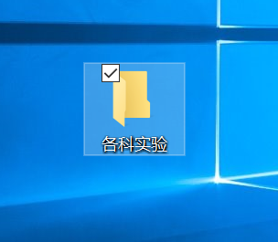

2、右键单击新建的文件夹，选择SVN Checkout
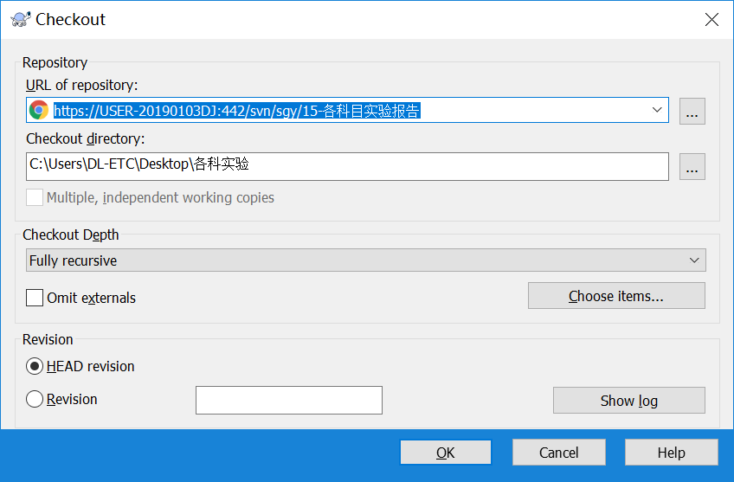

单击OK按钮，开始checkout事件
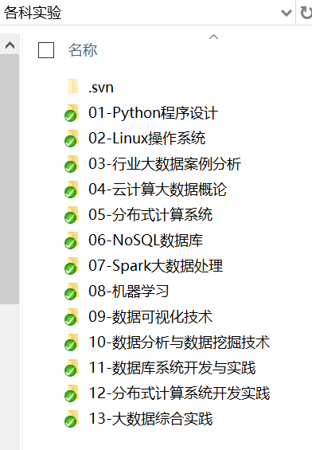

后期我在发布科目实验时，会将实验内容放在指定科目内，比如《06-NoSQL数据库》科目，你只需右键单击这个科目目录后就可以在本地看到实验题目了

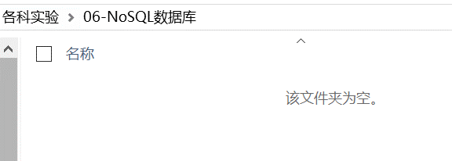

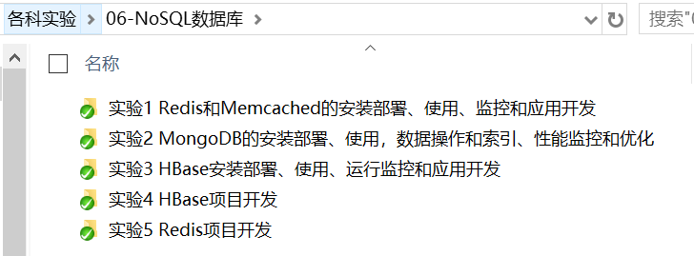

之后在科目内创建文件夹，命名《学号姓名》

然后拷贝实验目录及题目到自己的姓名文件夹内
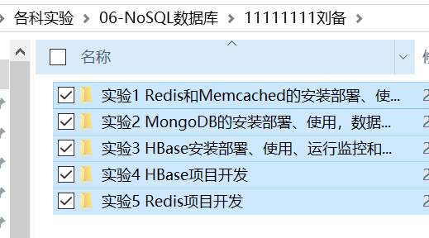

之后在各个实验内部提交实验报告即可

提交方式右键姓名文件间，SVN --->add
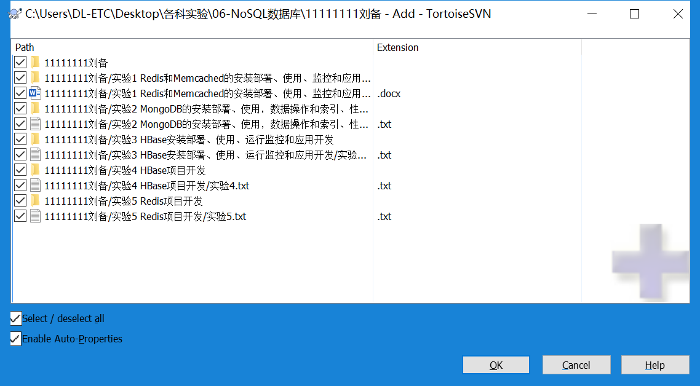

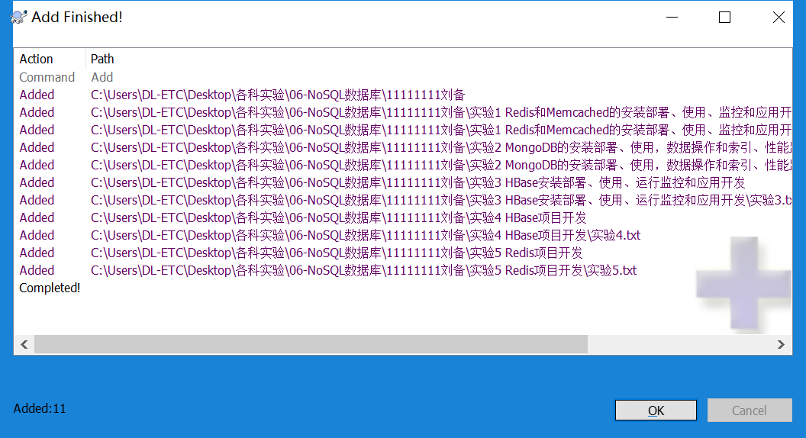

然后再次单击姓名文件夹后commit
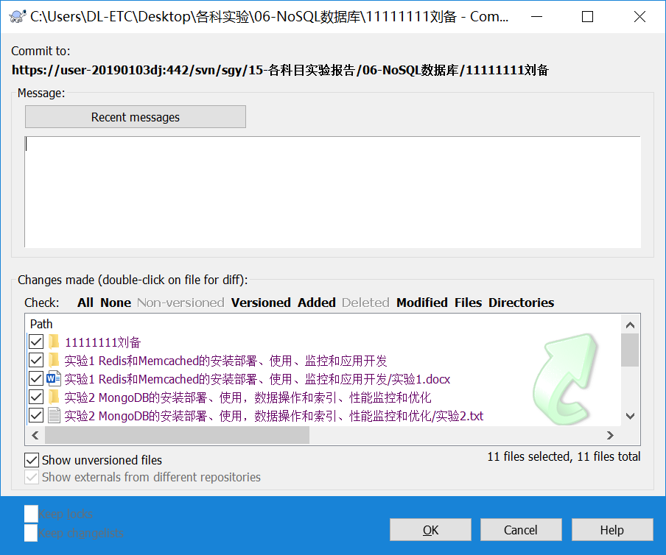

单击OK

